Sheet1
负载均衡：HAProxy【每个从服务器都配置】

类似Nginx的web服务器，相对于nginx性能较好些
1.安装 | yum install haproxy -y

2.修改/增加配置文件 | 【配置文件路径=》 /etc/haproxy/】【建议新增配置文件】 global log 127.0.0.1 local2 chroot /var/lib/haproxy pidfile /var/run/haproxy.pid maxconn 4000 user haproxy group haproxy daemon stats socket /var/lib/haproxy/stats defaults mode tcp log global option tcplog option dontlognull option http-server-close option redispatch retries 3 timeout http-request 10s timeout queue 1m timeout connect 10s timeout client 1m timeout server 1m timeout http-keep-alive 10s timeout check 10s maxconn 3000 frontend mysql bind 0.0.0.0:3307 mode tcp log global default_backend mysql_server backend mysql_server balance roundrobin #以下两个为负载的从数据库【有几个从库写几个】 server mysql1 192.168.0.107:3306 check inter 5s rise 2 fall 3 server mysql2 192.168.0.109:3306 check inter 5s rise 2 fall 3 #主要用来查看haproxy负载等状态，访问地址：IP:1080/haproxyadmin?stats listen stats mode http bind 0.0.0.0:1080 stats enable stats hide-version stats uri /haproxyadmin?stats stats realm Haproxy\ Statistics stats auth admin:admin #查看状态时登录使用的账号密码 stats admin if TRUE

3.放行端口 | 依照上面的配置文件需要放行：3307和1080端口

4.启动haproxy | /usr/sbin/haproxy -f /etc/haproxy/haproxy.cf 【/etc/haproxy/haproxy1.cf为配置文件，需要指定配置文件启动，启动后可查看负载状态】

高可用：keepalived【每个从服务器都配置】

1.安装依赖： | yum install gcc gcc-c++ openssl openssl-devel

2.官网下载： | wget https://www.keepalived.org/software/keepalived-1.2.18.tar.gz【下载需要的版本】 =》 解压 tar -zxvf 源文件

3.安装： | 进入keepalived目录 =》 ./configure --prefix=/usr/local/keepalived =》 make && make install

4.操作配置文件： | mkdir /etc/keepalived =》 cp /usr/local/keepalived/etc/keepalived/keepalived.conf /etc/keepalived/

5.安装完成2： | cp /usr/local/keepalived/etc/rc.d/init.d/keepalived /etc/init.d/ 【用于service / /etc/ini.d/命令操作】 cp /usr/local/keepalived/etc/sysconfig/keepalived /etc/sysconfig/ ln -s /usr/local/keepalived/sbin/keepalived /usr/sbin/

6.设置开机启动： | chkconfig keepalived on

7. keepalived主机【从服务器1】配置【/etc/keepalived/keepalived.conf】 |  |  |  | 7.1 keepalived从机【从服务器2】配置【/etc/keepalived/keepalived.conf】
! Configuration File for keepalived global_defs { router_id LVS_MASTER } #不要忘记创建检查haproxy状态脚本 vrrp_script chk_haproxy { script "/etc/keepalived/haproxy_check.sh" ## 检测 haproxy 状态的脚本路径 interval 2 ## 检测时间间隔 weight 2 ## 如果条件成立，权重+2 } vrrp_instance VI_1 { state MASTER interface ens33 virtual_router_id 79 priority 100 #主机权重要比从机权重大 advert_int 1 nopreempt authentication { auth_type PASS auth_pass 1234 } virtual_ipaddress { 192.168.29.101 #虚拟前三段和主机相同，最后一段随意配置 } track_script { chk_haproxy } } # 写VIP virtual_server，只配置本地机器 virtual_server 192.168.29.101 3307 {# 定义虚拟服务器，地址与上面的virtual_ipaddress相同 delay_loop 3 # 健康检查时间间隔，3秒 lb_algo rr # 负载均衡调度算法：rr|wrr|lc|wlc|sh|dh|lblc lb_kind DR # 负载均衡转发规则：NAT|DR|TUN # persistence_timeout 5 # 会话保持时间5秒，动态服务建议开启 protocol TCP # 转发协议protocol，一般有tcp和udp两种 real_server 192.168.29.106 3307 { #当前服务器真实IP地址 weight 1 # 权重越大负载分越大，0表示失效 TCP_CHECK { connect_timeout 3 nb_get_retry 3 delay_before_retry 3 connect_port 3306 } } } |  |  |  | ! Configuration File for keepalived global_defs { router_id LVS_MASTER } #不要忘记创建检查haproxy状态脚本 vrrp_script chk_haproxy { script "/etc/keepalived/haproxy_check.sh" ## 检测 haproxy 状态的脚本路径 interval 2 ## 检测时间间隔 weight 2 ## 如果条件成立，权重+2 } vrrp_instance VI_1 { state BACKUP interface ens33 virtual_router_id 79 priority 90 #主机权重要比从机权重大 advert_int 1 nopreempt authentication { auth_type PASS auth_pass 1234 } virtual_ipaddress { 192.168.29.101 #虚拟前三段和主机相同，最后一段随意配置 } track_script { chk_haproxy } } # 写VIP virtual_server，只配置本地机器 virtual_server 192.168.29.101 3307 {# 定义虚拟服务器，地址与上面的virtual_ipaddress相同 delay_loop 3 # 健康检查时间间隔，3秒 lb_algo rr # 负载均衡调度算法：rr|wrr|lc|wlc|sh|dh|lblc lb_kind DR # 负载均衡转发规则：NAT|DR|TUN #persistence_timeout 5 # 会话保持时间5秒，动态服务建议开启 protocol TCP # 转发协议protocol，一般有tcp和udp两种 real_server 192.168.29.107 3307 { #当前服务器真实IP地址 weight 1 # 权重越大负载分越大，0表示失效 TCP_CHECK { connect_timeout 3 nb_get_retry 3 delay_before_retry 3 connect_port 3306 } } }

8.启动keepalived: | 将从服务器1和从服务器2的keepalived启动 =》 service keepalived start 或 /etc/init.d/keepalived start
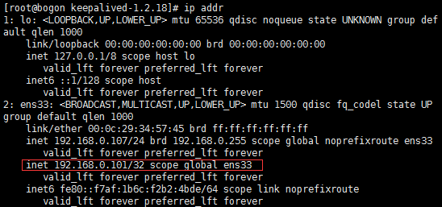
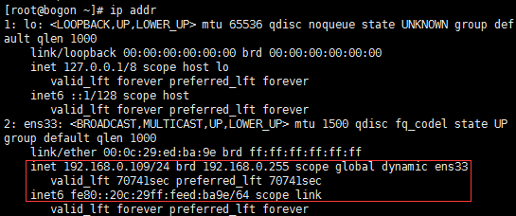
9.验证启动成功： | 从服务器1查看ip addr有配置文件中的虚拟ip 从服务器2没有

 | 若都有虚拟IP，可能是防火墙不允许keepalived使用 vrrp的组播引起：
 |  | centos7防火墙开启keepalived使用组播：
 |  |  | firewall-cmd --direct --permanent --add-rule ipv4 filter INPUT 0 --in-interface ens33 --destination 224.0.0.18 --protocol vrrp -j ACCEPT
 |  | 刷新防火墙： firewall-cmd --reload;

10.检查haproxy状态脚本：
 | #!/bin/bash START_HAPROXY="/usr/sbin/haproxy -f /etc/haproxy/haproxy.cfg" #haproxy启动命令 LOG_FILE="/usr/local/keepalived/log/haproxy-check.log" # 日志文件 HAPS=`ps -C haproxy --no-header |wc -l` # 检测haproxy的状态，0代表未启动,1已经启动 date "+%Y-%m-%d %H:%M:%S" >> $LOG_FILE #在日志文件当中记录检测时间 echo "check haproxy status" >> $LOG_FILE # 记录haproxy的状态 if [ $HAPS -eq 0 ];then #执行haproxy判断 echo $START_HAPROXY >> $LOG_FILE #记录启动命令 /usr/sbin/haproxy -f /etc/haproxy/haproxy.cfg #启动haproxy sleep 3 if [ `ps -C haproxy --no-header |wc -l` -eq 0 ];then echo "start haproxy failed, killall keepalived" >> $LOG_FILE killall keepalived service keepalived stop fi fi

11.创建脚本中的日志文件：

12.给脚本和日志权限：chmod 777 脚本文件/日志文件

